シナリオ例
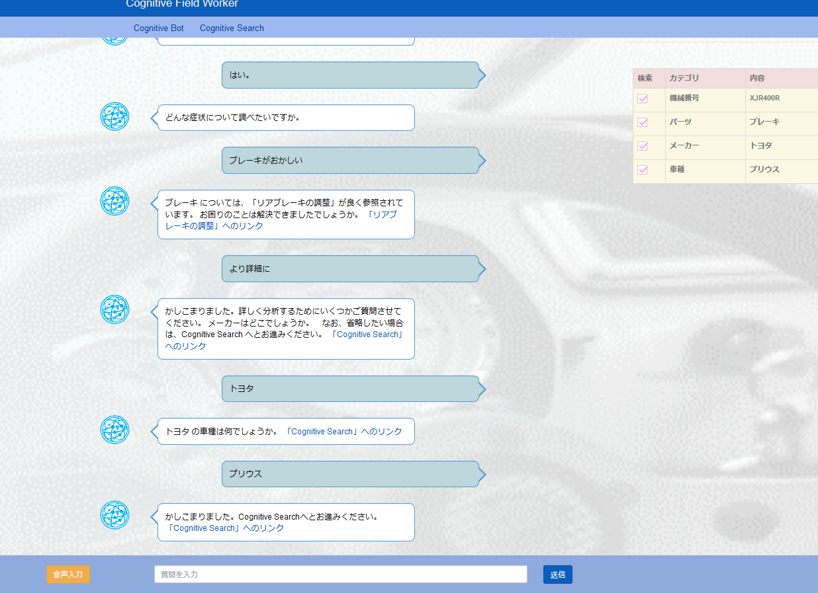
Cognitive Bot画面
W：「こんにちは。何かお困りですか？」
U：「整備中の機械について教えて欲しい」
W：「分かりました。機械 についてですね。 機械番号を教えてください。」
U：「XJR400R」 →（英語3桁＋数字3桁＋英語1桁 じゃないとダメです）
W：「XJR400R ですね」
U：「はい」
W：「どんな症状について調べたいですか。」
U：「ブレーキがおかしい」
W：「ブレーキについては、「リアブレーキの調整」が良く参照されています。 お困りのことは解決できましたでしょうか。」
U：「より詳細に」
W「かしこまりました。詳しく分析するためにいくつかご質問させてください。 メーカーはどこでしょうか。」
U：「トヨタ」 →（何でも良いです）
W：「車種は何でしょうか。」
U：「プリウス」 →（何でも良いです）
W：「かしこまりました。Cognitive Searchへとお進みください。」

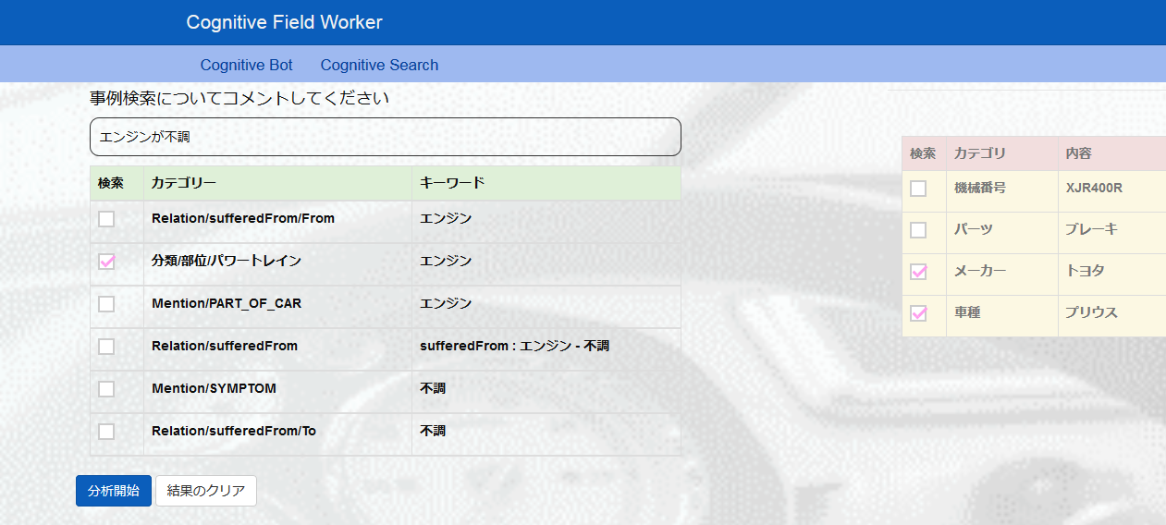
CognitiveSearch画面
U:「エンジンが不調です」
WEXに問い合わせ、ファセットが表示される。
メーカー、車種、分類/部位/パワートレイン 以外のチェックを外し、分析開始ボタンを押す
WEX画面に分析結果が表示される

